4-01采购
款号 | 物料 |  | 成衣色组 | 尺码 | 数量 | 合计数量 | 图稿 | 备注: 数量是订单数，成衣缅甸生产，放足损耗； | 交期
KBN,FURL-YD-E/KBN,FURL-TR-E | 主标 main label |  |  | S | 1935 | 4500 |  |  | 已到厂
 |  |  |  | M | 1521
 |  |  |  | L | 1044
KBN,FURL-YD-E 1174610 | 洗标 care label 2长张/4页 |  | BROWN-CT9 |  | 499 | 499 |  | 图稿待客人上班后确认
 | 洗标 care label 2长张/4页 |  | GREY-YGE |  | 500 | 500 |  | 图稿待客人上班后确认
KBN,FURL-TR-E 1176036 | 洗标 care label 2长张/4页 |  | BROWN-CT9 |  | 916 | 916 |  | 图稿待客人上班后确认
 | 洗标 care label 2长张/4页 |  | GREY-YGE |  | 2585 | 2585 |  | 图稿待客人上班后确认
KBN,FURL-YD-E 1174610 | 条码标 barcode label | BROWN-CT9 |  | S | 243 |  | 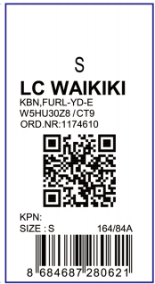 | 图稿已确认
 |  |  |  | M | 165
 |  |  |  | L | 91
KBN,FURL-YD-E 1174610 |  | GREY-YGE |  | S | 207
 |  |  |  | M | 161
 |  |  |  | L | 132
KBN,FURL-TR-E 1176036 | 条码标 barcode label | BROWN-CT9 |  | S | 377 |  | 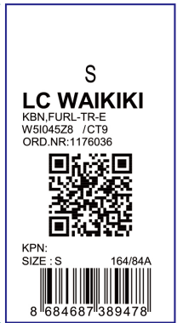 | 图稿已确认
 |  |  |  | M | 336
 |  |  |  | L | 203
KBN,FURL-TR-E 1176036 |  | GREY-YGE |  | S | 1108
 |  |  |  | M | 859
 |  |  |  | L | 618
KBN,FURL-YD-E 1174610 | 价格牌 Price tag | BROWN-CT9 |  | S | 243 |  | 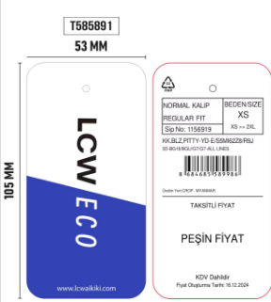 | 图稿已确认
 |  |  |  | M | 165
 |  |  |  | L | 91
 |  | GREY-YGE |  | S | 207
 |  |  |  | M | 161
 |  |  |  | L | 132
KBN,FURL-TR-E 1176036 | 价格牌 Price tag | BROWN-CT9 |  | S | 377 |  |  | 图稿已确认
 |  |  |  | M | 336
 |  |  |  | L | 203
 |  | GREY-YGE |  | S | 1108
 |  |  |  | M | 859
 |  |  |  | L | 618

